Тест-план
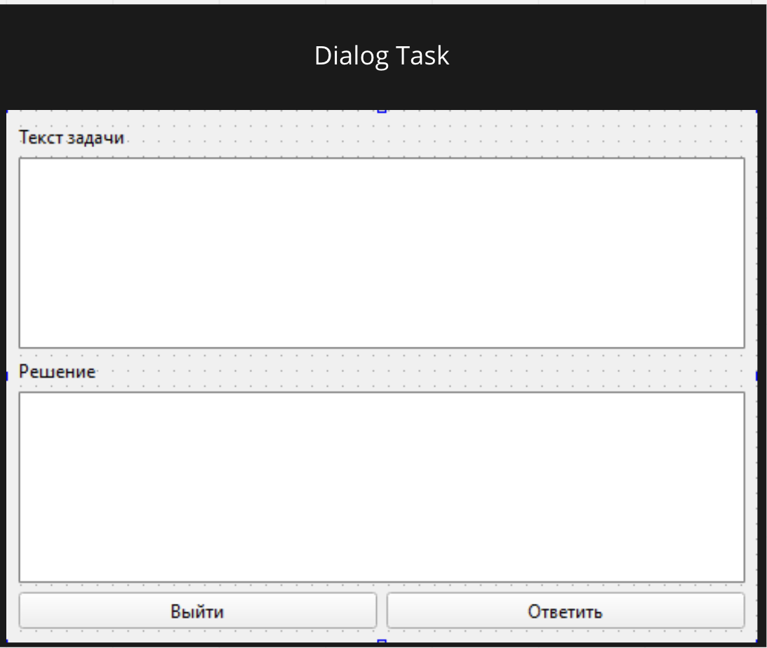
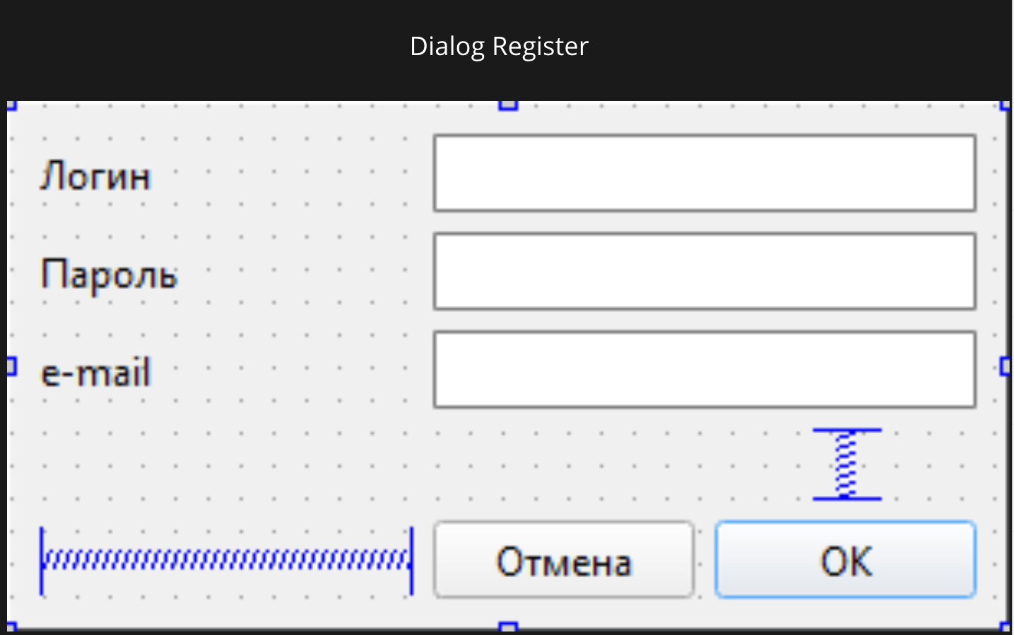
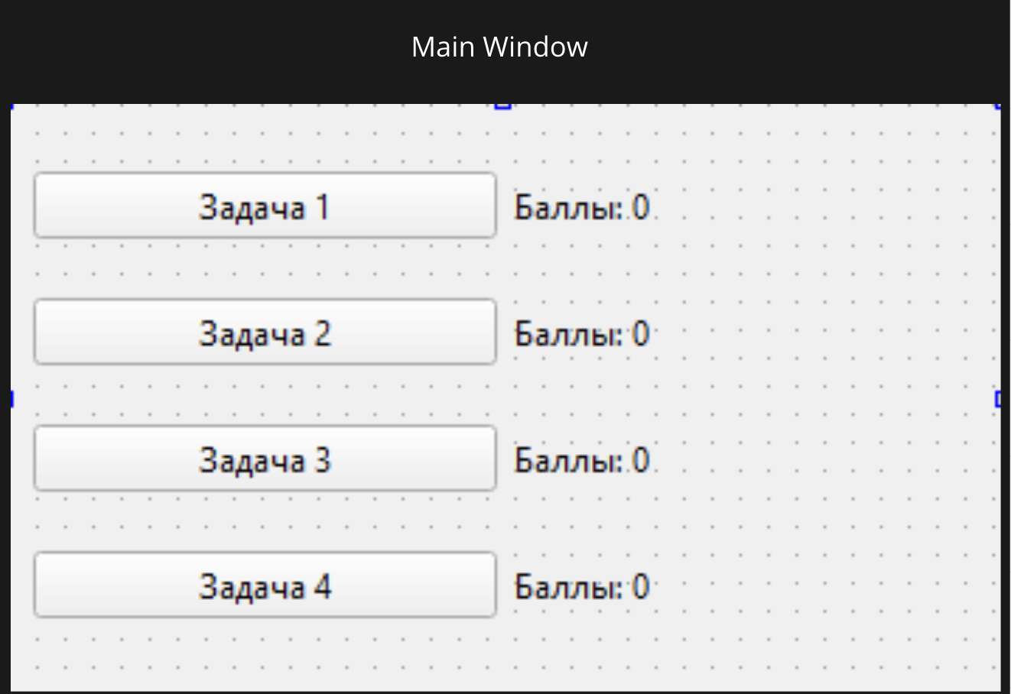
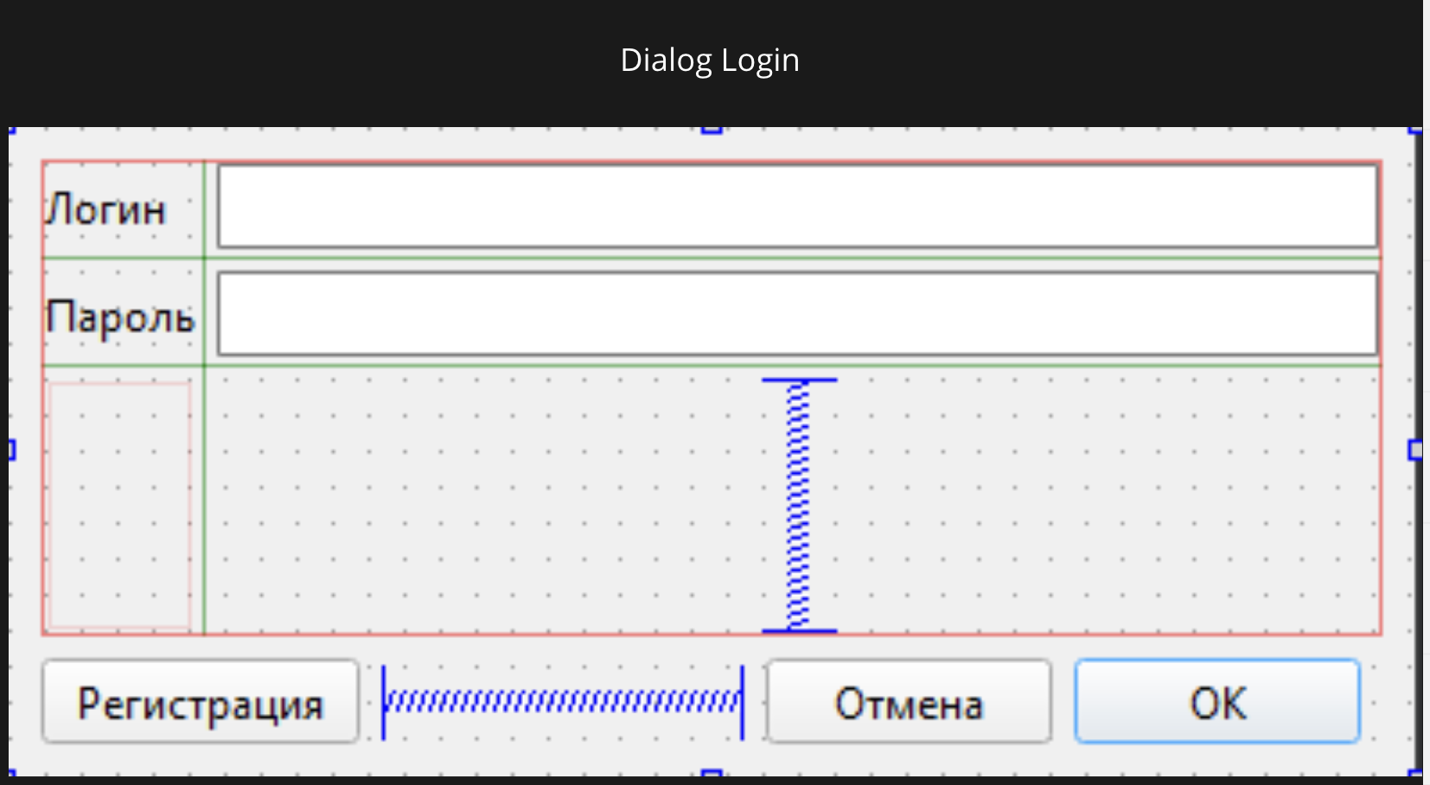
Тест план по системному тестированию

Цели доработки

Обеспечение корректного функционирования клиент-серверного приложения по решению задач

Важен критерий: задукоментированы все дефекты, исправлены все дефекты с приоритетом выше Critical

1 - самый высокий приоритет

Tasks | Область функционала | Приоритет | Стратегия тестирования | h | Риски | Статус | Аналитик | Разработчик | Тестировщик | FSD

 | Авторизация | 2 | Проверить правила заполнения полей логин/пароль, работу кнопок отмена и авторизация | 0.5 |  | Протестировано | Устинов | Вертаева | Вертаева | файлы с данными для тестирования

 | Регистрация | 3 | Полное покрытие | 0.5 |  | Протестировано |  | Вертаева | Вертаева

 | Кнопки заданий | 2 | Полное покрытие | 0.5 |  | Протестировано |  | Устинов | Устинов

 | Форма заданий с условием задачи | 1 | Полное покрытие | 0.5 |  | Протестировано |  | Устинов | Устинов

Итого |  |  |  | 2

Дефект Шампаров
Название | Проблема с успешной регистрацией нового пользователя без пароля
№ дефекта | 7 | № тест-кейса | КЗ01
Проект | ourproject | Компонент | Кнопки Заданий
Статус | Closed | Номер версии | от 10.10.2023
Важность: | Minor | Приоритет: | Low
Назначен на |  | Автор | Шампаров
Описание | Шаги воспроизведения 7 деффекта 1 Запустить приложение МП 2 Нажать кноку "Регистрация" 3 Ввести логин, но не ввести пароль 4 Нажать "Ок" Ожидаемый результат: Появление окна с надписью "Введите пароль" |  |  | 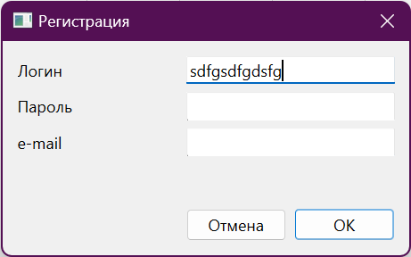 |  |  |  | 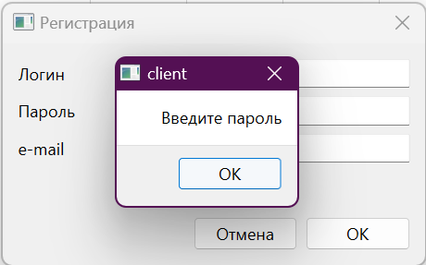
Вложения | добавляют скрины дефекта

 | Наименование: | Пользователь нажимает на кнопку ЗАДАНИЕ 1, но ничего не происходит |  |  | №: | КЗ01
 | Описание: | Тест-кейс для проверки возможности получения первого задания |  |  | Статус: | проверен
 |  |  |  |  | Дефекты №:
 | Тестировщик: | Шампаров |  |  | Дата: | 2023-10-10
 | Начальные условия:
Шаг | Действие | Ожидаемый результат | Pass | Fail | N/A | Фактический результат | № дефекта
1 | Запустить приложение | Открылось окно авторизации |  |  |  | Открылось окно авторизации
2 | Регистрация | Открылось окошко регистрации |  |  |  | Открылось окошко регистрации
3 | Ввести логин, но не ввести пароль | Надпись "Введите пароль" |  |  |  | Надпись "Введите пароль

дефект Вертаева
Название | Пользователь открывает условие задания, но ничего не появляется
№ дефекта | 1,2,3,4,5 | № тест-кейса | А01
Проект | ourproject | Компонент | авторизация
Статус | open/Closed | Номер версии | от 8.06.2023
Важность: | Minor | Приоритет: | Low
Назначен на |  | Автор | Вертаева
Описание | Шаги воспроизведения первого деффекта 1 Запустить приложение ourproject 2 Нажимаем на кнопку Авторизация 3 Не вводим ни логин, ни пароль 4 Нажимаем на кнопку "Авторизоваться" Ожидаемый результат: Вывод предупреждения об ошибке входа Шаги воспроизведения второго деффекта 1 Запустить приложение ourproject 2 Нажимаем на кнопку Авторизация 3 Вводим логин, но не вводим пароль 4 Нажимаем на кнопку "Авторизоваться" Ожидаемый результат: Вывод предупреждения об ошибке входа Шаги воспроизведения третьего деффекта 1 Запустить приложение ourproject 2 Нажимаем на кнопку Авторизация |  |  |  | 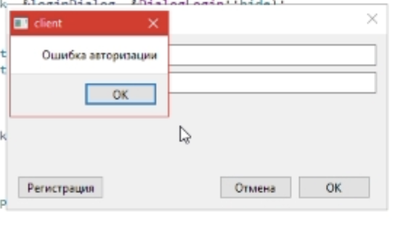

Вложения |  | добавить скрины дефекта

 |  | Наименование: | Отсутствие сообщение об ошибке |  |  | №: | А01
 |  | Описание: | Тест-кейс для проверки возникновения предупреждения при отсутствии логина и пароля |  |  | Статус: | проверен
 |  |  |  |  |  | Дефекты №:
 |  | Тестировщик: | Вертаева |  |  | Дата: | 2023-06-08
 |  | Начальные условия:
 | Шаг | Действие | Ожидаемый результат | Pass | Fail | N/A | Фактический результат | № дефекта
 | 1 | Запустить приложение Teachhelper | Открылось приложение мп |  |  |  | Открылось приложение мп
 | 2 | Нажимаем на кнопку Авторизация | Появились строки для ввода логина и пароля |  |  |  | Появились строки для ввода логина и пароля
 | 3 | Не вводим ни логин, ни пароль | Пустые строки для вывода логина и пароля |  |  |  | Пустые строки для вывода логина и пароля
 | 4 | Нажимаем на кнопку "Авторизоваться" | Вывод предупреждения об ошибке входа |  |  |  | Вывод предупреждения об ошибке входа

Дефект Устинов
Название | Пользователь нажимает на кнопку ЗАДАНИЕ 1, но ничего не происходит
№ дефекта | 11 | № тест-кейса | КЗ01
Проект | ourproject | Компонент | Кнопки Заданий
Статус | Closed | Номер версии | от 08.06.2022
Важность: | Minor | Приоритет: | Low
Назначен на |  | Автор | Устинов
Описание | Шаги воспроизведения 11 деффекта 1 Запустить приложение МП 2 Авторизоваться 3 Нажать кнопку задание 1 Ожидаемый результат: Появление условия задания 1 и поле для ответа Шаги воспроизведения двенадцатого деффекта 1 Запустить приложение МП 2 Авторизоваться Ожидаемый результат: Вывод окна заданий с правильным отображением кнопок |  |  |  |  |  |  |  | 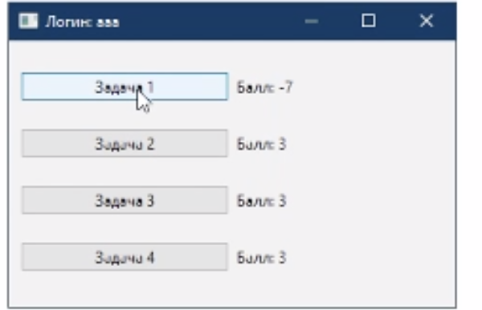 |  | 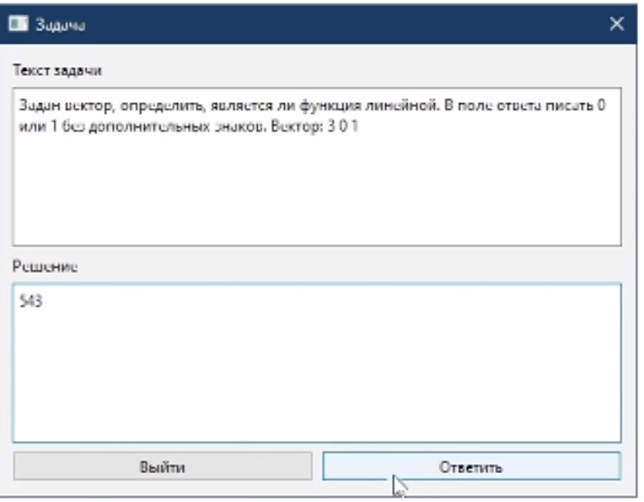
Вложения | добавляют скрины дефекта

 |  |  |  |  | Наименование: | Пользователь нажимает на кнопку ЗАДАНИЕ 1, но ничего не происходит |  |  | №: | КЗ01
 |  |  |  |  | Описание: | Тест-кейс для проверки возможности получения первого задания |  |  | Статус: | проверен
 |  |  |  |  |  |  |  |  | Дефекты №:
 |  |  |  |  | Тестировщик: | Устинов |  |  | Дата: | 2023-06-08
 |  |  |  |  | Начальные условия:
 |  |  |  | Шаг | Действие | Ожидаемый результат | Pass | Fail | N/A | Фактический результат | № дефекта
 |  |  |  | 1 | Запустить приложение Teachhelper | Открылось окно авторизации |  |  |  | Открылось окно авторизации
 |  |  |  | 2 | Авторизоваться | Открылось главное меню приложения |  |  |  | Открылось главное меню приложения
 |  |  |  | 3 | Выбрать задание 1 | Появилось окно с условием задания 1 и поле для ответа |  |  |  | Появилось окно с условием задания 1 и поле для ответа

